Rep
NOM : | Falicoff | Prénom : | Maximiliano | Matricule: | 2013658 |  | Gr: | 6
NOM : | Samuel | Prénom : | Simard | Matricule: | 2025123 |  | Gr: | 6
NOM : | Mitri | Prénom : | Elie | Matricule: | 1744525 |  | Gr: | 5

Question 1
 |  |  |  |  |  |  |  |  |  | i | 9%
Voici un diagramme de flux monétaire couvrant une période de temps infini (le montant de 300 $ se répète à l'infini). En considérant un taux d'intérêt de 9% annuellement, capitalisé (composé) annuellement, actualisez ses flux monétaires. |  |  |  |  |  |  |  |  | Montants | Fact.Act1 | Fact.Act2 | Fact.Act3 | Fact.Act4 | Montants act.
 |  |  |  |  |  |  |  |  | 700 | $3.24 |  |  |  | $2,267.80
 |  |  |  |  |  |  |  |  | 1000 | $2.53 | $0.71 |  |  | $1,793.23
 |  |  |  |  |  |  |  |  | 300 | $0.50 |  |  |  | $150.56
 |  |  |  |  |  |  |  |  |  |  |  |  |  | $0.00
 |  |  |  |  |  |  |  |  |  |  |  |  |  | $0.00
 |  |  |  |  |  |  |  |  |  |  |  |  |  | $0.00
 |  |  |  |  |  |  |  |  |  |  |  |  |  | $0.00
 |  |  |  |  |  |  |  |  |  |  |  | Réponse |  | 4,212 $

Question 2 |  |  |  |  |  |  |  |  |  | i1 | 8%
 |  |  |  |  |  |  |  |  |  | i2 | 12%
Voici un diagramme de flux monétaire qui représente deux taux d’intérêt différents couvrant une période de 24 ans. L’intérêt est capitalisé (composé) annuellement. |  |  |  |  |  |  |  |  | Montants | Fact.Act1 | Fact.Act2 | Fact.Act3 | Fact.Act4 | Montants act.
 |  |  |  |  |  |  |  |  | 2000 | 1.00 |  |  |  | 2000.00
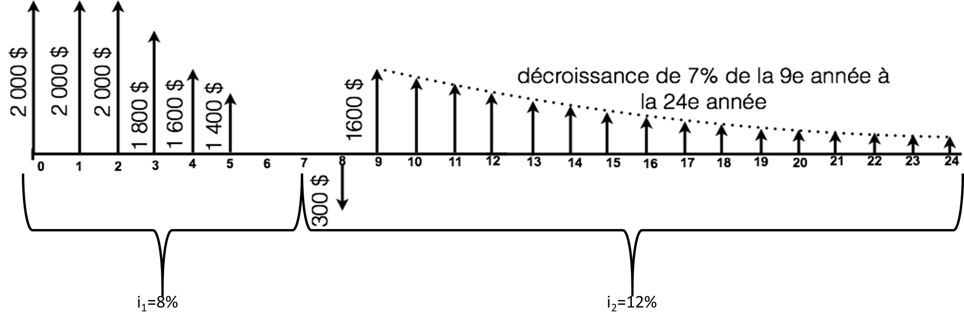
 |  |  |  |  |  |  |  |  | 2000 | 0.93 |  |  |  | 1851.85
 |  |  |  |  |  |  |  |  | 2000.1800.1600.1400 | 3.31 | 1.59 | 0.93 |  | 5838.84
 |  |  |  |  |  |  |  |  | -300 | 0.40 |  |  |  | -121.16
 |  |  |  |  |  |  |  |  | 1600 | 18.98 | 0.40 |  |  | 12264.11

 |  |  |  |  |  |  |  |  |  |  |  | Réponse |  | 21833.63

 |  |  |  |  |  |  |  |  |  | i1 | 0.08
 |  |  |  |  |  |  |  |  | Montants | Fact.Act1 | Fact.Act2 | Fact.Act3 | Fact.Act4 | Montants convert.
 |  |  |  |  |  |  |  |  | 2000 | 1.71 |  |  |  | 3427.65
 |  |  |  |  |  |  |  |  | 2000 | 1.59 |  |  |  | 3173.75
 |  |  |  |  |  |  |  |  | 2000-1800-1600-1400 | 3.31 | 1.59 | 1.59 |  | 10006.74
a) Calculez la valeur actualisée à l’année 0, en utilisant le moins de facteurs possibles. |  |  |  |  |  |  |  |  | -300 | 0.89 |  |  |  | -267.86
 |  |  |  |  |  |  |  |  | 1600 | 18.98 | 0.80 |  |  | 24207.18

b) En considérant seulement un seul taux d’intérêt (i1=8%) pour la période de 24 ans, calculez la somme des flux monétaires à l’année 7.
 |  |  |  |  |  |  |  |  |  |  |  | Réponse |  | 40547.46

Question 3 |  |  |  |  |  |  |  |  |  | i | 0.11
 |  |  |  |  |  |  |  |  | Montants | Fact.Act1 | Fact.Act2 | Fact.Act3 | Fact.Act4 | Montants convert.
Un équipement coûte 105 000 $ à l’achat et a une durée de vie de 20 ans. À la fin de cette période, la valeur résiduelle est de 15 000 $. Les coûts d’entretien et de réparation sont de 3 000 $ la première année. Ces coûts augmentent à raison de 1 250 $ par année jusqu’à la fin de la durée de vie du véhicule. Supposez un taux d’intérêt de 11%. Quelle est l’annuité correspondant au véhicule ? |  |  |  |  |  |  |  |  | -105000 |  |  |  |  | -105000.00
 |  |  |  |  |  |  |  |  | -3000 |  |  |  |  | -3000.00
 |  |  |  |  |  |  |  |  | -4250 | 7.84 | 47.49 | 0.11 |  | -92674.04
 |  |  |  |  |  |  |  |  | 15000 | 0.12 |  |  |  | 1860.51
 |  |  |  |  |  |  |  |  |  |  |  |  |  | -21869.49

 |  |  |  |  |  |  |  |  |  |  |  | Réponse | 19463.84

Question 4 |  |  |  |  |  |  |  |  | Montant Max | $500.00 | $250.00
 |  |  |  |  |  |  |  |  |  | $2,500.00 | $2,500.00
Le 23 décembre 2020, vous avez eu un enfant et vous décidez d'investir dans un REEE.
Le fédéral vous donne 20% de subvention pour un maximum de 500 $/année et de 7 200 $ à vie de la personne. |  |  |  |  |  |  |  |  |  |  |  |  |  | Réponse a | $2,500.00
Le provincial vous donne 10% de subvention pour un maximum de 250 $/année et de 3 600 $ à vie de la personne. |  |  |  |  |  |  |  |  | i | 4.00% | if | 1.69% |  |  | Montant fin anee 14 | Montants
Les placements rapportent 4% annuellement et si l’on se fie aux 10 dernières années, l'inflation moyenne serait de 1,69% par année. |  |  |  |  |  |  |  |  | Montant a vie | $7,200.00 | $3,600.00 |  |  | $10,800.00
Afin de simplifier le problème, les subventions sont déposées en même temps que vos dépôts. |  |  |  |  |  |  |  |  |  | $14.40 | $14.40 | 14.4 ans
 |  |  |  |  |  |  |  |  | 13 ans
a) Combien devez-vous mettre annuellement afin de maximiser les subventions? |  |  |  |  |  |  |  |  | $2,500.00 | $14.00 | $35,000.00
b) Combien votre enfant aurait-il dans son REEE à la fin de l'année où il aura ses 18 ans? |  |  |  |  |  |  |  |  | 14e annee |  |  |  |  |  | $37,400.00
c) Si à ces 18 ans, votre enfant veut s'acheter un immeuble et qu'il doit mettre une mise de fonds de 10%, quelle est la valeur maximum de l'immeuble qu'il pourrait s'acheter en valeur d'aujourd'hui (en considérant l'inflation)? |  |  |  |  |  |  |  |  | $1,000.00

 |  |  |  |  |  |  |  |  |  |  |  |  |  | Réponse b | $56,387.18
 |  |  |  |  |  |  |  |  | Montant courant | $41,489.57
 |  |  |  |  |  |  |  |  | Valeur immeuble | $414,895.69

 |  |  |  |  |  |  |  |  |  |  |  |  |  | Réponse c | $306,853.07

Question 5 (Bonus)
 |  |  |  |  |  |  |  |  | Interets semestrielle | $37.50
5.1 Vous songez à acheter une obligation d’une valeur nominale de 1 500 $, dont les intérêts sont versés semestriellement avec un taux d’intérêt annuel de 5%. Vous désirez obtenir un rendement annuel de 11% composé semestriellement. Présumez que l’obligation arrivera à échéance à sa valeur nominale dans 10 ans et que vous conserverez cette obligation jusqu’à cette date.
 |  |  |  |  |  |  |  |  | TRAM effectif | 1.06%
 |  |  |  |  |  |  |  |  | VA | $37.50 | $17.95 | $1,500.00 | $0.81

Quel est le montant maximal que vous seriez prêt à payer aujourd’hui pour acquérir cette obligation ?

5.2 (indépendante de 5.1) |  |  |  |  |  |  |  |  |  |  |  |  |  | Réponse 5.1 | $1,888.98
Vous possédez aujourd’hui une obligation qui vaut 600 $. Les coupons sont payables deux fois par année avec un taux de 9%. Présumez que l’obligation arrivera à échéance à sa valeur nominale, soit 900 $, dans 9 ans. Quel taux de rendement annuel effectif moyen réaliserez-vous ?

 |  |  |  |  | Coupons | 40.5 | /semestre
 |  |  |  |  | Echeance | 900
 |  |  |  |  | VN
 |  |  |  |  | P0 | 600

 |  |  |  |  | Interpolation en page Donnees
 |  |  |  |  |  |  |  |  |  |  |  |  |  | Réponse 5.2 | 21.85%/an

